Hinweise
Version 03.02.2023

Hinweise zur Benutzung von V1

Um die Arzneimittellisten zu aktualisieren
1. Download xxx AM allein - csv ins Tabellenblatt "Arzneimittel (Download)" - siehe unten Abbildung 1
2. Download xxx AM-Pack - csv ins Tabellenblatt "Arzneimittel-Packung (Download)" - siehe unten Abbildung 2
3. ggf. Formeln im Tabellenblatt "Packungen (Hilfstabelle)" weiter nach unten kopieren …

Abkürzungen bzw. Erläuterungen der Datenfelder unter dem Tabellenblatt Codeset

Um Daten zu erfassen
1. Tabellenblatt "Beispiel" jeweils in ein weiteres Tabellenblatt als "Monat-X" kopieren.
2. Beispieldaten entfernen, Achtung - graue Spalten mit Formeln nicht leeren
3. Formeln ggf. nach unten ziehen
4. Für folgende Spalten dürfen nur die in unseren Schlüssellisten vergegebenene Werte als Zahl oder Abkürzung verwendet werden (siehe Tabellenblatt Codeset):
- TAMB_FORM siehe https://www.hi-tier.de/Entwicklung/Konzept/_asp/dd00005.asp?txtParam=TAMB_FORM&radTestProd=0&radHisto=0&radSuchenExakt=0
- TAMX_AW_ME siehe https://www.hi-tier.de/Entwicklung/Konzept/_asp/dd00005.asp?txtParam=TAMX_AW_ME&radTestProd=0&radHisto=0&radSuchenExakt=0
5. Die Daten in der Spalte TAMA_ZNR "Zulassungsnummer" müssen exakt so eingegeben werden, wie im Tabellenblatt "Arzneimittel (Download)" in der entsprechenden Spalte. Bei korrekter Eingabe, wird der Name daneben angezeigt. Wenn dort #NV steht, heißt das "nicht gefunden" und die Eingabe muss korrigiert werden.
6. Die Daten in der Spalte TAMA_PID "Packungs-Id" müssen exakt so eingegeben werden, wie im Tabellenblatt "Arzneimittel-Packung (Download)" zum Arzneimittel in der entsprechenen Spalte. Bei korrekter Eingabe, wird der Name daneben angezeigt. Wenn dort #NV steht, heißt das "nicht gefunden" und die Eingabe muss korrigiert werden.

Daten senden bzw. in HI-Tier hochladen
1. Tabellenblatt "Monat X" aufrufen und als "CSV" (nicht UTF-8) speichern
siehe https://www.hi-tier.de/Entwicklung/Konzept/Sonstiges/TAM002csv.htm für die detaillierte Anleitung unter dem Punkt CSV-Datei per Massenmeldung hochladen - Ausführung im echten Meldeprogramm d.h. Produktions-System
2. Anmeldung mit Tierarzt-Betriebsnummer im HIT-Produktionsystem (Achtung: Nummer muss mit Feld BNR15 im Tabellenblatt "Monat X" übereinstimmen) -> Bitte kein Upload von Testdateien ins Produktionssystem
3. Klick auf "Auswahlmenü Tierarzneimittel / Antibiotika (TAM) -> Klick auf "Massenmeldung" (auch unter dem Link https://www1.hi-tier.de/HitCom/l_upload1.asp?M=TAM&cboUplMeldung=44)
auch unter dem Link https://www1.hi-tier.de/HitCom/l_upload1.asp?M=TAM&cboUplMeldung=44
4. CSV-Datei über "durchsuchen" von ihrem Lokalspeicher abrufen
5. Datei im CSV-Format über "Einfügen" hochladen

Korrektur der Daten
Achtung: Sehr Fehleranfällig. Am einfachsten nach dem Hochladen der CSV im Online-Meldeprogramm vornehmen.
Wenn man die Zeilen in der CSV-Datei verändert und diese neu hochlädt, besteht keine Verbindung zur Meldung, die vorher dort stand, d.h. die Zeile wird in der Regel als neue, weitere Meldung verarbeitet.
Lösung dafür ist, die gesamte Datei mit dem alten falschen Inhalt zuerst mit der Aktion [Stornieren] aus der Datenbank zu löschen.
Anschließend die korrigierten Datei mit dem neuen berichtigten Inhalt erneut melden, indem man sie wie oben unter "Daten senden bzw. in HI-Tier hochladen" beschrieben neu hochlädt.

Abbildung 1:

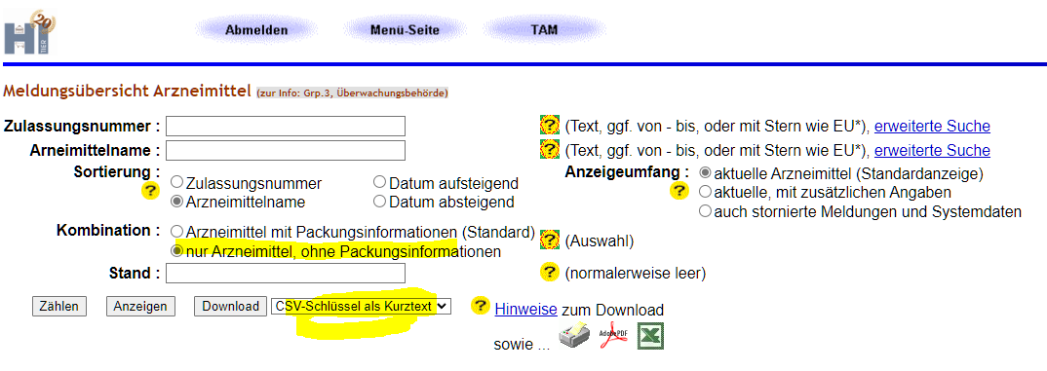

Abbildung 2:

